database design
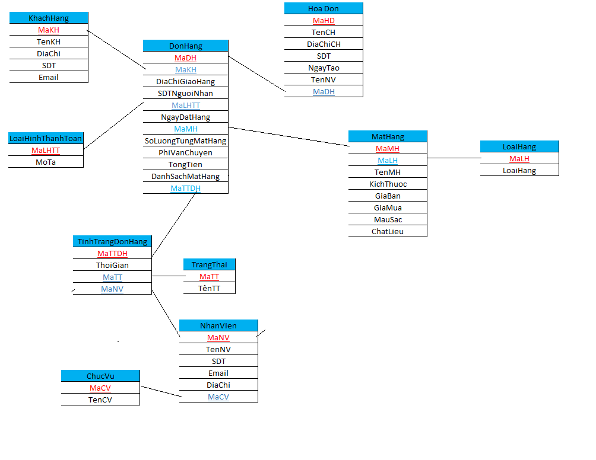
DonHang | TinhTrangDonHang | Hoa Don | MatHang | LoaiHang | KhachHang | NhanVien | ChucVu | LoaiHinhThanhToan | TrangThai
MaDH | MaTTDH | MaHD | MaMH | MaLH | MaKH | MaNV | MaCV | MaLHTT | MaTT
MaKH | ThoiGian | TenCH | MaLH | LoaiHang | TenKH | TenNV | TenCV | MoTa | TênTT
DiaChiGiaoHang | MaTT | DiaChiCH | TenMH |  | DiaChi | SDT
SDTNguoiNhan | MaNV | SDT | KichThuoc |  | SDT | Email
MaLHTT |  | NgayTao | GiaBan |  | Email | DiaChi
NgayDatHang |  | TenNV | GiaMua |  |  | MaCV
MaMH |  | MaDH | MauSac
SoLuongTungMatHang |  |  | ChatLieu
PhiVanChuyen
TongTien
DanhSachMatHang
MaTTDH

